Questão 04
04 Conforme a tabela abaixo, qual o valor da somatória da coluna Xi Fi?
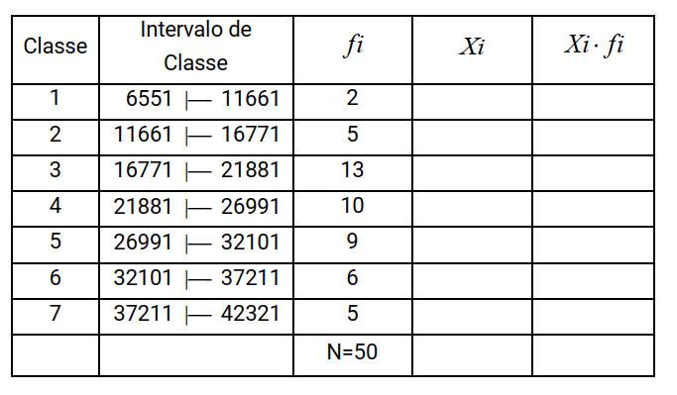
Classe | Intervalo de Classe |  |  | Fi | Xi | Xi * Fi
1 | 6551 | |--- | 11661 | 2 | 9106 | 18212
2 | 11661 | |--- | 16771 | 5 | 14216 | 71080
3 | 16771 | |--- | 21881 | 13 | 19326 | 251238
4 | 21881 | |--- | 26991 | 10 | 24436 | 244360
5 | 26991 | |--- | 32101 | 9 | 29546 | 265914
6 | 32101 | |--- | 37211 | 6 | 34656 | 207936
7 | 37211 | |--- | 42321 | 5 | 39766 | 198830
Totais |  |  |  | 50 |  | 1257570

